2クラス分類の評価
ID | 作業者 | 実行日時 | 利用したデータ名 | 利用したモデル | ハイパーパラメータの値 | accuracy | precision | recall | f1-score | heat_map
1 | 立岩 | 6/20/2024 | train.csv | svm | kernel='rbf', C=10, random_state=0 | 99.22% | 0.96 | 0.68 | 0.76 | 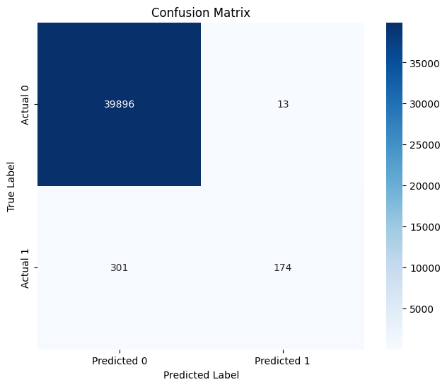
2 | 立岩 | 2024-06-20 11:20:00 | train.csv | svm | kernel='rbf', C=1, random_state=0 | 99.15% | 1 | 0.64 | 0.71
3 | 立岩 | 2024-06-20 11:30:00 | train.csv | svm | kernel='rbf', C=0.1, random_state=0 | 98.82% | 0.49 | 0.5 | 0.5
4 | 立岩 | 2025-06-20 11:40:00 | train.csv | svm | kernel='rbf', C=100, random_state=0 | 99.24% | 0.9 | 0.73 | 0.79
5
6
7
8
9
10
11
12
13
14
15
16
17

